상품제안서
에코라이프 3세대 LED 호신용 전자 호루라기 | 상품코드: F27608

 |  |  |  |  |  |  | 02-412-0044 | www.easy1.co.kr
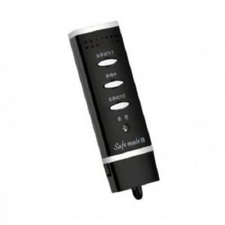

【상세/제작정보】

【인쇄/포장옵션】 | / 포장불가능

【공급단가】 | 수량 | 30~ | 90~ | 300~ | 500~ | 1,000~
*VAT별도 | 단가 | 19,800원 | 19,470원 | 18,970원 | 18,640원 | 18,150원

【상품 URL】 | https://easy1.co.kr:443/src/goods_detail.php?gdno=27608

